Luan_OrganistationDetails_1
Detail 1

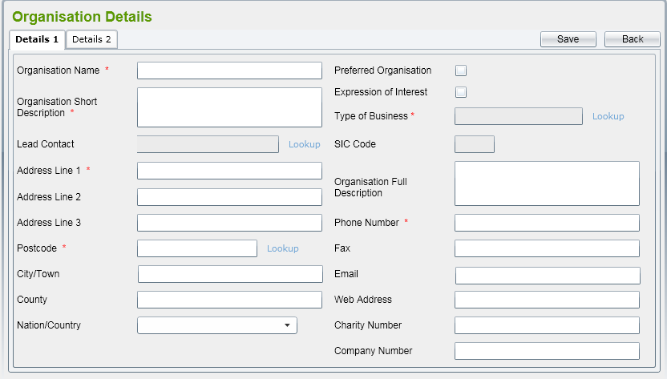

Process ID |  |  |  | Function name |  |  |  | SubSystem
Org_Ins |  |  |  | Thêm mới 1 Organistation |  |  |  | Gen giá trị khởi tạo của 1 Organistation
Format run (gọi ra) |  | org_ins [th.số 1] [th.số 2] [th.số 3] {th.số 4} [th.số 5]{th.số 6} {th.số 7} [th.số 8] {th.số 9} {th.số 10} [th.số 11] {th.số 12} {th.số 13} {th.số 14} {th.số 15} {th.số 16} |  |  |  |  |  | Giải thích chức năng
Tham số 1 |  | Bắt buộc:OrgID
Tham số 2 |  | Bắt buộc:OrgName |  |  |  |  |  | Thêm mới 1 bản ghi Organistation
Tham số 3 |  | Bắt buộc:OrgID
Tham số 4 |  | Có thể lược bỏ(thông tin về ContactID)
Tham số 5 |  | Bắt buộc:AddressID
Tham số 6 |  | Có thể lược bỏ(cờ trạng thái của nút check box Preferred Organistation)
Tham số 7 |  | Có thể lược bỏ(cờ trạng thái của nút check box Expression of Interest)
Tham số 8 |  | Bắt buộc:Kiểu business
Tham số 9 |  | Có thể lược bỏ(mã SIC)
Tham số 10 |  | Có thể lược bỏ(mô tả đầy đủ về Organistation)
Tham số 11 |  | Bắt buộc:số điện thoại
Tham số 12 |  | Có thể lược bỏ(fax)
Tham số 13 |  | Có thể lược bỏ(Email)
Tham số 14 |  | Có thể lược bỏ(Webaddress)
Tham số 15 |  | Có thể lược bỏ(Charity number)
Tham số 16 |  | Có thể lược bỏ(Company Number)

Output kết quả run |  | N/A
Giá trị trả về |  | true：insert thành công／false：insert thất bại
Process nguồn gọi ra |  | org_list |  |  | （Process ID） |  | Org_List

【Nội dung xử lý】

 | 0 | Kết nối tới database
 |  | Trường hợp lỗi thì ghi SQL error code ra error log

 | (1)
 |  | ・Insert 1 bản ghi vào bảng organistation.
 |  |  | SQL:inset into organistation values(th.số 1,th.số 2,th.số 3,th.số 4,th.số 5,th.số 6,th.số 7,th.số 8,th.số 9,th.số 10,th.số 11,th.số 12,th.số 13,th.số 14,th.số 15,th.số 16);
 |  | Trường hợp người dùng nhập vào mã postcode chưa có trong hệ thống,khi đó cần Insert 1 bản ghi vào bảng Address bằng câu lệnh insert.
 |  | SQL: insert into address values(addressid,postcode,townid,countyid,countryid,addressline1,addressline2,addressline3);
 |  | Trường hợp lỗi:
 |  | Ghi SQL error code ra error log để xử lý

【File input】
No. | File name |  |  |  |  | I/O | Notes
1 | SIC2007Indexes.xls |  |  |  |  | I | File Referrence Data

【Table DB sử dụng】
No. | Table name |  |  |  |  | I/O | Notes
1 | organistation |  |  |  |  | I/O | Table thông tin organization

2 | address |  |  |  |  | I/O | Table thông tin về address

Add Directorate

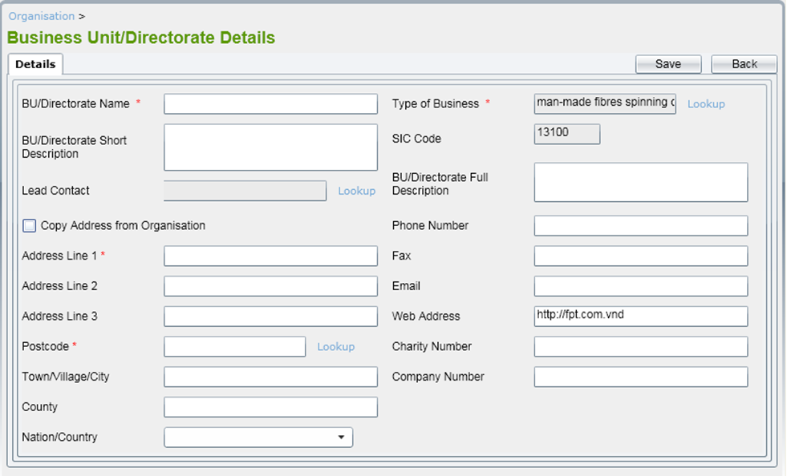

Process ID |  |  |  | Function name
Directorate_Ins |  |  |  | Thêm mới 1 Directorate
Format run (gọi ra) |  | org_ins [th.số 1] [th.số 2] [th.số 3] {th.số 4} [th.số 5]{th.số 6} {th.số 7} [th.số 8] {th.số 9} {th.số 10} [th.số 11] {th.số 12} {th.số 13} {th.số 14} {th.số 15} {th.số 16}
Tham số 1 |  | Bắt buộc:DirectorateID
Tham số 2 |  | Bắt buộc:DirectorateName
Tham số 3 |  | Có thể lược bỏ:shortDescription
Tham số 4 |  | Có thể lược bỏ(thông tin về LeadContact)
Tham số 5 |  | Có thể lược bỏ:Cờ trạng thái cho phép biết được có copy dữ liệu từ organistation sang hay không?
Tham số 6 |  | Bắt buộc:AddressLine1
Tham số 7 |  | Có thể lược bỏ(AddressLine 2)
Tham số 8 |  | Có thể lược bỏ(AddressLine 3)
Tham số 9 |  | Có thể lược bỏ(mã SIC)
Tham số 10 |  | Bắt buộc:mã postcode
Tham số 11 |  | Có thể lược bỏ(Town) |  |  |  |  |  | SubSystem
Tham số 12 |  | Có thể lược bỏ(County) |  |  |  |  |  | Gen giá trị khởi tạo của 1 Directorate
Tham số 13 |  | Có thể lược bỏ(Country) |  |  |  |  |  | Giải thích chức năng
Tham số 14 |  | Bắt buộc(type business)
Tham số 15 |  | Bắt buộc(mã SIC) |  |  |  |  |  | Thêm mới 1 bản ghi Directorate
Tham số 16 |  | Có thể lược bỏ(Full Descript)
Tham số 17 |  | Có thể lược bỏ(phone)
Tham số 18 |  | Có thể lược bỏ(fax)
Tham số 19 |  | Có thể lược bỏ(email)
Tham số 20 |  | Có thể lược bỏ(Webaddress)
Tham số 21 |  | Có thể lược bỏ(CharityNumber)
Tham số 22 |  | Bắt buộc(OrgID)
Output kết quả run |  | N/A
Giá trị trả về |  | true：insert thành công／false：insert thất bại
Process nguồn gọi ra |  | dir_list |  |  | （Process ID） |  | Dir_List

【Nội dung xử lý】

 | 0 | Kết nối tới database
 |  | Trường hợp lỗi thì ghi SQL error code ra error log

 | (1)
 |  | ・Insert 1 bản ghi vào bảng Directorate
 |  |  | SQL:inset into directorate values(th.số 1,th.số 2,th.số 3,th.số 4,th.số 5,th.số 6,th.số 7,th.số 8,th.số 9,th.số 10,th.số 11,th.số 12,th.số 13,th.số 14,th.số 15,th.số 16,th.số 17,th.số 18,th.số 19,th.số 20,th.số 21,th.số 22);
 |  | Trường hợp người dùng tích vào check box Copy Address from Organistation,dữ liệu sẽ được lấy từ bảng Address và đổ vào các trường AddressLine1,AddressLine2,AddressLine3,postcode,town,coutry,tounty
 |  | SQL: select * from Address where addressid = ?;
 |  | Trường hợp lỗi:
 |  | Ghi SQL error code ra error log để xử lý

【File input】
No. | File name |  |  |  |  | I/O | Notes
1 | SIC2007Indexes.xls |  |  |  |  | I | File Referrence Data

【Table DB sử dụng】
No. | Table name |  |  |  |  | I/O | Notes
1 | directorate |  |  |  |  | I/O | Table thông tin directorarte
2 | address |  |  |  |  | I/O | Table thông tin address
3 | organistation |  |  |  |  | I/O | Table thông tin organistation

